Orzamento Ingresos
 |  |  |  |  | Unidade de Análises e Programas

2019 Ingresos Previsións iniciais
Capítulo III. Taxas Prezos Públicos e outros ingresos | 17,584,500.00
Capítulo IV. Transferencias correntes | 127,117,911.00
Capítulo V. Ingresos patrimoniais | 288,000.00
CapítuloVI. Alleamento de investimentos reais. | 400,000.00
CapítuloVII. Transferencias de capital. | 29,496,028.00
Capítulo VIII. Variacións de activos financeiros. | 7,648,650.00
ORZAMENTO DE INGRESOS
PREVISIÓNS INICIAIS
 |  |  | 2018 | 2019
Capitulo III Taxas, prezos públicos e outros ingresos
31 |  | Prezos públicos | 15,820,000 € | 15,725,000 €
 | 310 | Dereitos de matrícula en cursos e seminarios | 250,000 € | 120,000 €
 | 311 | Cotas de instalacións deportivas e outros espazos | 285,000 € | 285,000 €
 | 313 | Dereitos de matrícula e servizos académicos | 15,265,000 € | 15,300,000 €
 | 319 | Outros prezos públicos | 20,000 € | 20,000 €
32 |  | Outros ingresos procedentes | 1,567,500 € | 1,455,000 €
 | 327 | Servizos prestados por actividades investigadoras | 600,000 € | 450,000 €
 | 328 | Dereitos de Custes indirectos | 967,500 € | 1,005,000 €
33 |  | Venda de bens | 4,500 € | 4,500 €
 | 330 | Venda de publicacións propias | 4,500 € | 4,500 €
39 |  | Outros ingresos | 760,000 € | 400,000 €
 | 399 | Ingresos diversos | 760,000 € | 400,000 €
Total Capitulo III |  |  | 18,152,000 € | 17,584,500 €
Capítulo IV Transferencias correntes
40 |  | Da Administración do Estado | 3,085,000 € | 3,545,145 €
 | 400 | Do MEC | 3,085,000 € | 3,545,145 €
2018 Ingresos Previsións iniciais
Capitulo III. Taxas, prezos públicos e outros ingresos | 18152000
Capítulo IV. Transferencias correntes | 119037333
Capitulo V. Ingresos Patrimoniais | 365000
Capítulo VI. Alleamento de Investimentos reais | 400000
Capitulo VII. Transferencias de Capital | 26722626
Capitulo VIII. Variación de Activos Financeiros | 7875129
41 |  | De Organismos Autónomos Administrativos | 1,435,750 € | 1,440,882 €
 | 410 | De Organismos Autónomos Administrativos | 1,435,750 € | 1,440,882 €
45 |  | Da Comunidade Autónoma | 112,646,360 € | 118,893,110 €
 | 450 | Da Xunta | 112,646,360 € | 118,893,110 €
 | 45000 | Financiamento Estrutural | 86,426,210 € | 90,235,010 €
 | 45001 | Financiamento por Resultados | 20,900,000 € | 21,200,000 €
 | 45003 | Prazas Vinculadas e Persoal de Investigación | 3,905,000 € | 6,051,500 €
 | 45009 | Outras Subvencións | 1,415,150 € | 1,406,600 €
46 |  | De corporacións locais | 330,000 € | 304,000 €
 | 460 | De Concellos | 70,000 € | 70,000 €
 | 461 | De deputacións | 260,000 € | 234,000 €
47 |  | De empresas privadas | 1,100,000 € | 1,152,900 €
 | 470 | De empresas privadas | 1,100,000 € | 1,152,900 €
48 |  | De familias e institucións sen animo de lucro | 72,700 € | 85,000 €
 | 481 | De familias e institucións sen animo de lucro | 72,700 € | 85,000 €
49 |  | Axudas do Exterior | 367,523 € | 1,696,874 €
 | 492 | Outras transferencias da Unión Europea | 367,523 € | 1,696,874 €
Total Capítulo IV |  |  | 119,037,333 € | 127,117,911 €
Capitulo V Ingresos Patrimoniais
52 |  | Xuros de depósitos | 120,000 € | 60,000 €
 | 520 | Xuros de contas bancarias | 120,000 € | 60,000 €
54 |  | Rendas de bens inmobles | 75,000 € | 63,000 €
 | 540 | Alugueiros de locais | 75,000 € | 63,000 €
55 |  | Produtos de concesións administrativas | 170,000 € | 165,000 €
 | 550 | Produtos de concesións administrativas | 170,000 € | 165,000 €
Total Capitulo V |  |  | 365,000 € | 288,000 €
Capitulo VI Alleamento de Investimentos Reais
61 |  | Doutros investimentos reais | 400,000.00 € | 400,000.00 €
 | 619 | Venda doutros investimentos reais | 400,000.00 € | 400,000.00 €
Total Capitulo VI |  |  | 400,000.00 € | 400,000.00 €
Capitulo VII Transferencias de Capital
70 |  | Da Administración do Estado | 7,900,000 € | 13,173,628 €
 | 700 | De Ministerios | 7,900,000 € | 13,173,628 €
75 |  | Da Comunidade Autónoma | 12,447,626 € | 9,822,400 €
 | 750 | Da Xunta | 12,447,626 € | 9,822,400 €
 | 75000 | Financiamento Estrutural | 1,650,000 € | 1,650,000 €
 | 75002 | Proxectos de Investigación | 4,940,101 € | 6,050,000 €
 | 75003 | Infraestrutura de Investigación | 3,327,775 € | - €
 | 75009 | Outras Subvencións | 2,529,750 € | 2,122,400 €
77 |  | De empresas privadas | 6,000,000 € | 6,000,000 €
 | 771 | Contratos de investigación | 6,000,000 € | 6,000,000 €
78 |  | De outros | 375,000 € | 500,000 €
 | 783 | Outros organismos e outros | 375,000 € | 500,000 €
Total Capitulo VII |  |  | 26,722,626 € | 29,496,028 €
Total Operacións Non Financeiras |  |  | 164,676,959 € | 174,886,439 €
Capitulo VIII Variación de Activos Financeiros
83 |  | Reintegro de prestamos concedidos fora do sector público | 120,000 € | 120,000 €
 | 831 | Reintegros de prestamos concedidos fora do sector publico a longo prazo | 120,000 € | 120,000 €
87 |  | Remanente de tesourería | 7,755,129 € | 7,528,650 €
 | 870 | Remanentes de tesourería | 7,755,129 € | 7,528,650 €
Total Capitulo VIII |  |  | 7,875,129 € | 7,648,650 €
Total Operacións Financeiras |  |  | 7,875,129 € | 7,648,650 €
TOTAL |  |  | 172,552,088 € | 182,535,089 €

Orzamento Gastos
 |  |  |  |  | Unidade de Análises e Programas

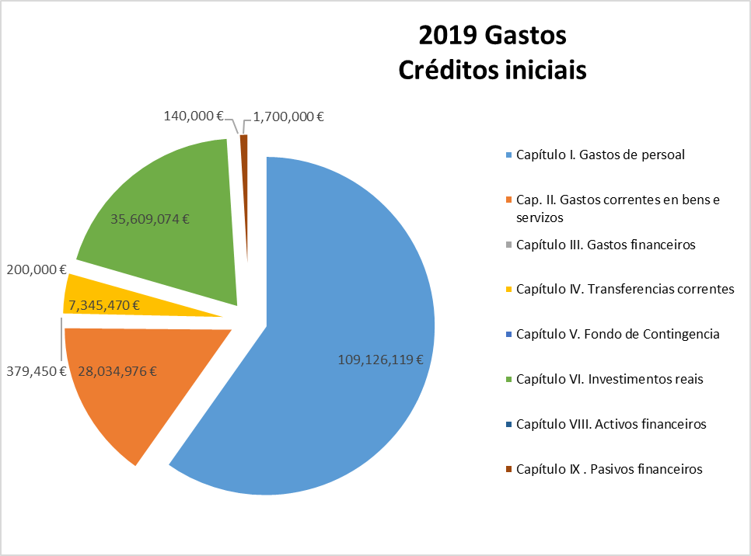
ORZAMENTO DE GASTOS
CRÉDITOS INICIAIS
 |  |  | 2018 | 2019
Capítulo I. Gastos de persoal
10 |  | Altos cargos e delegados | 192,999.00 € | 183,948.00 €
 | 100 | Altos cargos | 192,999 € | 183,948 €
11 |  | Persoal eventual | 225,500 € | 235,230 €
 | 110 | Retribucións básicas | 225,500 € | 235,230 €
12 |  | Funcionarios | 54,350,000 € | 57,703,539 €
 | 120 | Retribucións básicas | 23,100,000 € | 24,525,332 €
 | 121 | Retribucións complementarias | 31,250,000 € | 33,178,207 €
13 |  | Laborais | 11,300,000 € | 11,997,240 €
 | 130 | Laborais fixos | 7,900,000 € | 8,387,451 €
 | 131 | Laborais eventuais | 3,400,000 € | 3,609,789 €
14 |  | Outro persoal | 20,947,760 € | 21,520,455 €
 | 140 | Persoal docente e contratado | 20,587,500 € | 20,965,366 €
 | 140.00 | Contratados docentes | 15,395,000 € | 15,731,001 €
 | 140.01 | Profesorado visitante
 | 140.02 | Novas prazas e transformacións | 585,000 € | 621,096 €
 | 140.05 | Lectores | 93,500 € | 99,269 €
 | 140.06 | Persoal investigador subvencionado â€“ convocatorias MEC | 1,800,000 € | 1,800,000 €
 | 140.08 | Persoal Investigador subvencionado â€“ convocatorias Xunta | 2,714,000 € | 2,714,000 €
 | 143 | Outro persoal | 360,260 € | 555,089 €
2018 Gastos Créditos iniciais
Capítulo I. Gastos de persoal | 102641859
Cap. II. Gastos correntes en bens e servizos | 26956058
Capítulo III. Gastos financeiros | 124450
Capítulo IV. Transferencias correntes | 7726335
Capítulo V. Fondo de Contingencia | 180000
Capítulo VI. Investimentos reais | 32983386
Capítulo VIII. Activos financeiros | 140000
Capítulo IX . Pasivos financeiros | 1800000
 | 143.01 | Persoal técnico financiado con subvención pública | 360,260 € | 555,089 €
15 |  | Incentivos ao rendemento | 766,000 € | 834,677 €
 | 150 | Produtividade PAS | 760,000 € | 834,677 €
 | 151 | Gratificacións do funcionariado PAS | 6,000 € | - €
16 |  | Cotas prestación e gastos sociais a cargo do empregador | 14,859,600 € | 16,651,030 €
 | 160 | Cotas da Seguridade Social | 13,575,000 € | 15,399,500 €
 | 162 | Gastos sociais do persoal | 1,284,600 € | 1,251,530 €
 | 162.00 | Cursos de formación PAS | 369,600 € | 336,530 €
 | 162.04 | Plan de pensións | 235,000 € | 235,000 €
 | 162.99 | Outros gastos sociais | 680,000 € | 680,000 €
 |  | TOTAL CAPITULO 1 | 102,641,859 € | 109,126,119 €
Cap. II. Gastos correntes en bens e servizos
20 |  | Arrendamentos | 387,710 € | 436,260 €
 | 202 | Edficios e outras construccións | 110,810 € | 116,310 €
 | 205 | Arrendamentos de mobiliario e enseres | 2,000 € | 2,000 €
 | 206 | Arrendamentos de equipos para procesos de información | 80,950 € | - €
 | 209 | LICENCIAS E CANONS | 193,950 € | 317,950 €
21 |  | Reparación e conservación | 3,933,968 € | 3,637,422 €
 | 212 | De edificios e outras construcións | 1,100,611 € | 846,829 €
 | 213 | De maquinaria, instalacións e ferramenta | 2,349,467 € | 2,519,865 €
 | 214 | De material de transporte | 55,500 € | 58,000 €
 | 215 | De mobiliario e equipamento | 428,390 € | 212,728 €
22 |  | Material, subministracións e outros | 21,345,658 € | 22,673,214 €
 | 220 | Material de oficina | 463,424 € | 433,154 €
 | 221 | Subministracións | 5,141,264 € | 5,614,816 €
 | 221.01 | De servizos administrativos | 4,067,198 € | 4,531,371 €
 | 221.02 | De docencia | 444,066 € | 458,445 €
 | 221.23 | Medios bibliográficos dixitais | 630,000 € | 625,000 €
 | 222 | Comunicacións | 265,099 € | 542,138 €
 | 223 | Transportes | 184,955 € | 167,339 €
 | 224 | Primas de seguros | 178,500 € | 320,500 €
 | 225 | Tributos | 681,110 € | 526,110 €
 | 226 | Gastos diversos | 5,925,507 € | 6,090,122 €
 | 226.01 | Atencións protocolarias | 221,278 € | 195,632 €
 | 226.02 | Publicidade e propaganda | 345,826 € | 318,824 €
 | 226.03 | Xurídico-contencioso | 90,000 € | 90,000 €
 | 226.06 | Cursos, conferencias e seminarios | 2,551,591 € | 2,273,527 €
 | 226.09 | Cotas de organismos | 109,250 € | 137,050 €
 | 226.99 | Outros gastos | 2,607,562 € | 3,075,089 €
 | 227 | Traballos realizados por outras empresas | 8,505,799 € | 8,979,035 €
 | 227.00 | Limpeza e aseo | 4,310,000 € | 4,393,000 €
 | 227.01 | Seguridade | 730,000 € | 845,000 €
 | 227.06 | Estudos e traballos técnicos | 1,496,829 € | 1,264,482 €
 | 227.99 | Outros | 1,968,970 € | 2,476,553 €
23 |  | Indemnización por razón de servizos | 1,214,722 € | 1,260,080 €
 | 230 | Axudas de custo e locomoción | 749,408 € | 741,251 €
 | 233 | Outras indemnizacións | 465,314 € | 518,829 €
 | 233* | Outras indemnizacións | 461,314 € | 514,829 €
 | 233.04 | Xunta de persoal funcionario PDI | 1,000 € | 1,000 €
 | 233.05 | Xunta de persoal funcionario PAS | 1,000 € | 1,000 €
 | 233.06 | Comité PAS laboral | 1,000 € | 1,000 €
 | 233.07 | Comité PDI laboral | 1,000 € | 1,000 €
24 |  | Publicacións | 74,000 € | 28,000 €
 | 240 | Edicións e publicacións | 74,000 € | 28,000 €
 |  | TOTAL CAPITULO 2 | 26,956,058 € | 28,034,976 €
Capítulo III. Gastos financeiros
31 |  | De prestamos en moeda nacional | 30,000 € | 60,000 €
 | 310 | Intereses | 30,000 € | 60,000 €
35 |  | Xuros de demora e outros gastos financeiros | 94,450 € | 319,450 €
 | 352 | Xuros de demora | 19,450 € | 119,450 €
 | 359 | Outros gastos financeiros | 75,000 € | 200,000 €
 |  | TOTAL CAPITULO 3 | 124,450 € | 379,450 €
Capítulo IV. Transferencias correntes
44 |  | A socied. mercant.est.entid.sen fin de lucro etc. | 2,366,150 € | 2,418,000 €
 | 444 | Convenios entidades públicas | 2,366,150 € | 2,418,000 €
47 |  | A empresas privadas | 310,000 € | 310,000 €
 | 470 | Convenios entidades privadas | 310,000 € | 310,000 €
48 |  | Familias e institucións sen fins de lucro | 3,711,315 € | 4,617,470 €
 | 481 | Bolsas formación investigadores e profesorado | 610,000 € | 665,000 €
 | 481.01 | Bolsas de viaxe | 35,000 € | 15,000 €
 | 481.02 | Bolsas para estadías | 515,000 € | 50,000 €
 | 481.03 | Bolsas estadías FPI | 60,000 € | 600,000 €
 | 482 | Bolsas estudantes | 2,889,415 € | 3,664,470 €
 | 482.01 | Bolsas Comedor | 280,000 € | 280,000 €
 | 482.06 | Bolsas integración discapacitados | 18,000 € | 18,000 €
 | 482.10 | Bolsas para mobilidade | 412,500 € | 1,693,520 €
 | 482.11 | Bolsas colaboradores/as | 1,251,220 € | 1,162,650 €
 | 482.12 | Bolsas excelencia académica | 32,000 € | 46,000 €
 | 482.15 | Bolsas de residencias | 85,000 € | 85,000 €
 | 482.99 | Outras | 810,695 € | 164,300 €
 | 484 | Outras subvencións e transferencias | 211,900 € | 288,000 €
 | 484.01 | Subvención asociación alumnado | 9,000 € | 10,000 €
 | 484.03 | Subvención fundacións | 145,300 € | 155,300 €
 | 484.99 | Outras | 57,600 € | 122,700 €
49 |  | O exterior | 1,338,870 € | - €
 | 492 | Bolsas de intercambio | 1,302,870 € | - €
 | 499 | Transferencias e Subvencions o exterior | 36,000 € | - €
 |  | TOTAL CAPITULO 4 | 7,726,335 € | 7,345,470 €
Capítulo V. Fondo de Contingencia
50 |  | Fondo de Contingencia | 180,000 € | 200,000 €
 | 500 | Fondo de Contingencia | 180,000 € | 200,000 €
 |  | TOTAL CAPITULO 5 | 180,000 € | 200,000 €
Capítulo VI. Investimentos reais
62 |  | Investimento asoc. funcionamento servizos | 7,409,284 € | 11,764,474 €
 | 622 | Edificios e outras construcións | 3,331,575 € | 1,664,000 €
 | 623 | Maquinaria, instalacións e ferramentas | 18,000 € | 18,000 €
 | 625 | Mobiliario e equipamento | 2,619,709 € | 8,919,974 €
 | 626 | Equipamento docente dos laboratorios | 800,000 € | 800,000 €
 | 628 | OIM Biblioteca | 640,000 € | 362,500 €
64 |  | Gastos de investimento de carácter inmaterial | 25,574,102 € | 23,844,600 €
 | 641 | Axuda xeral á investigación | 3,027,500 € | 2,146,600 €
 | 641.01 | Gastos de investigación dos departamentos | 685,000 € | - €
 | 641.02 | Axudas propias a investigacion e a transferencia | 2,254,500 € | 2,086,600 €
 | 641.05 | Reunións científicas | 88,000 € | 60,000 €
 | 644 | Programa investimentos MEC | 450,000 € | 600,000 €
 | 645 | Programa investimentos XUNTA | 8,198,602 € | 7,432,900 €
 | 646 | Programas investimentos cofinanciados | 7,350,000 € | 6,942,900 €
 | 647 | Programas investimentos outros organismos | 448,000 € | 573,000 €
 | 648 | Contratos de investigación | 6,100,000 € | 6,000,000 €
 | 649 | Contratos programa grupos de investigación |  | 6,000,000 €
 |  | TOTAL CAPITULO 6 | 32,983,386 € | 35,609,074 €
Capítulo VIII. Activos financeiros
83 |  | Concesión de préstamos fóra do sector público | 120,000 € | 120,000 €
 | 831 | Préstamos a longo prazo | 120,000 € | 120,000 €
86 |  | Adquisicion de accions e participacions fora do sector público | 20,000 € | 20,000 €
 | 860 | De empresas nacionaios ou da Union Europea | 20,000 € | 20,000 €
 |  | TOTAL CAPITULO 8 | 140,000 € | 140,000 €
Capítulo IX . Pasivos financeiros
91 |  | Devolución de préstamos recibidos | 1,800,000 € | 1,700,000 €
 | 911 | Devolución de préstamos longo prazo sector público | 1,800,000 € | 1,700,000 €
 |  | TOTAL CAPITULO 9 | 1,800,000 € | 1,700,000 €
 |  | TOTAL CRÉDITOS | 172,552,088 € | 182,535,089 €

